Portada
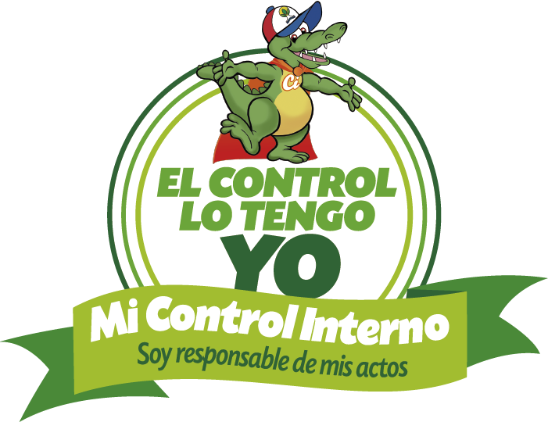


SEGUIMIENTO AL PLAN ANTICORRUPCIÓN Y
DE ATENCIÓN AL CIUDADANO
2019
CONTROL INTERNO

A: 30 de Abril de 2019

Gráfico
Avance PAAC 2019 a 30 de Abril de 2019
 | % Avance | % meta I Cuatrimestre | % meta II Cuatrimestre | % meta III Cuatrimestre | Total
1. Gestión del Riesgo | 25.80% | 30.00% | 35.00% | 35.00% | 100.00%
2. Antitrámites | 58.00% | 55.00% | 22.50% | 22.50% | 100.00%
3. Rendición de Cuentas | 73.30% | 73.30% | 13.35% | 13.35% | 100.00%
4. Atención al Ciudadano | 29.75% | 33.33% | 33.33% | 33.34% | 100.00%
5. Transparencia y Acceso | 23.81% | 20.00% | 40.00% | 40.00% | 100.00%
6. Otros Componentes | 33.33% | 33.33% | 33.33% | 33.34% | 100.00%

